DANE DO UMOWY
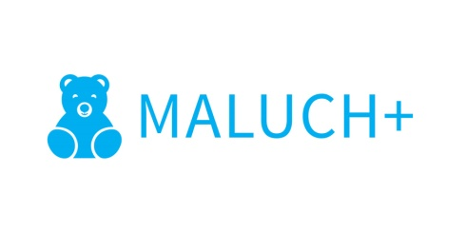
 |  | moduł 4

 | Dane do zawarcia umowy z wojewodą
 | w ramach Resortowego programu rozwoju instytucji opieki nad dziećmi w wieku do lat 3 "MALUCH +" 2017

 | nazwa i adres beneficjenta: (Podmiotu) zgodnie z CEIDG/GUS/KRS

 | nazwa i adres instytucji (żłobka, klubu dziecięcego, dziennego opiekuna) zgodna z wpisem do rejestru żłobków i klubów dziecięcych/wykazu dziennego opiekuna

 | nazwa i adres uczelni wyższej działającej na podstawie umowy/porozumienia z podmiotem współpracującym:

 | imię/imiona i nazwisko/nazwiska osób upoważnionych do zawarcia umowy:

 | forma zabezpieczenia dotacji: (weksel/ weksel in blanco/ hipoteka/ zastaw/ gwarancja bankowa)

 | nr rachunku bankowego:

 | nazwa banku:

miejscowość, data:
podpis:

